CollectiveAccess
Image | Object | Description | Date
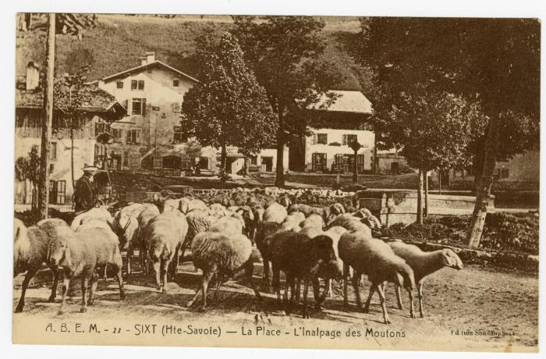 | Sur la Place, l'Inalpage des Moutons à Sixt (56-099) | Sur la Place, l'Inalpage des Moutons à Sixt
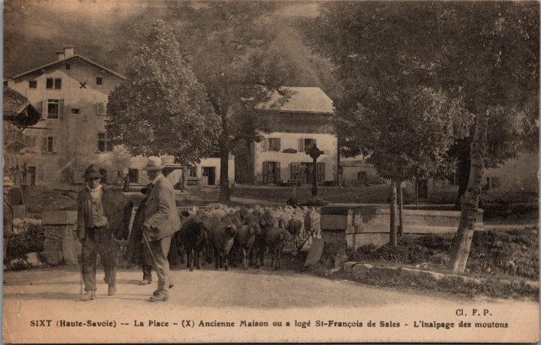 | "L'inalpage des moutons" sur la Place de Sixt (2-3130) | "L'inalpage des moutons" sur la Place de Sixt

